상품제안서
알로 듀얼 케이블 일체형 미니 고속충전 보조배터리 20000mAh | 상품코드: S44662

 |  |  |  |  |  |  | 02-713-8555 | www.synergygift.co.kr
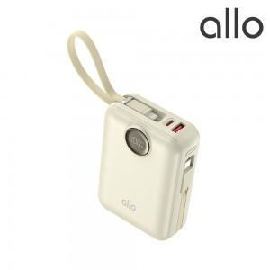 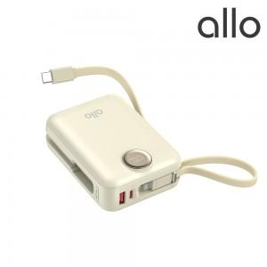 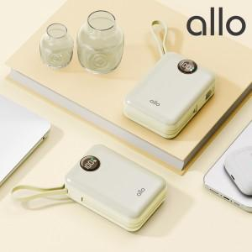

【상세/제작정보】

【인쇄/포장옵션】 | 레이저, 풀칼라 / 포장지포장

【공급단가】 | 수량 | 20~ | 50~ | 100~ | 300~ | 500~
*VAT별도 | 베이지 | 36,000원 | 34,610원 | 33,740원 | 32,580원 | 32,000원

【상품 URL】 | https://www.synergygift.co.kr:443/src/goods_detail.php?gdno=44662

